关系图
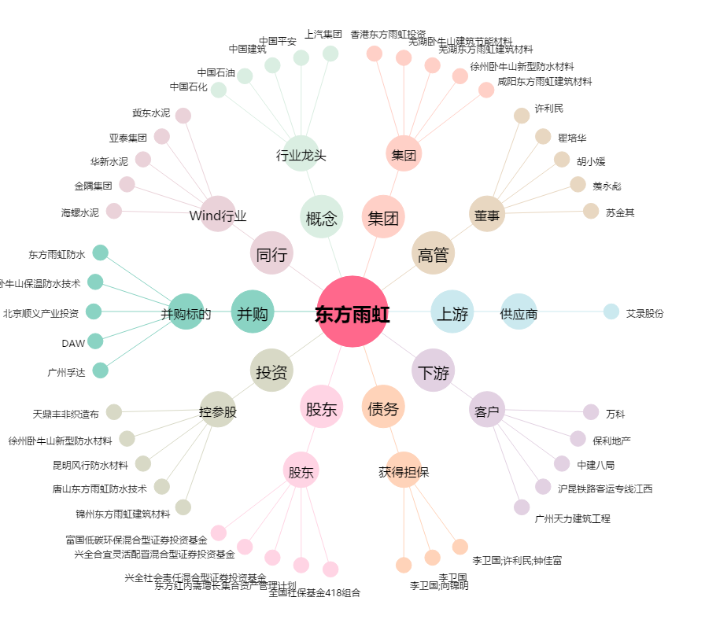
东方雨虹[002271.SZ] - 关系概览图

